정보구조도
no. | 대분류 | no. | 중분류 | 소분류 | 상세 기능 | 참고 | 기능검토 | 검토
1 | 로그인 |  |  |  | 1. PKI/SSO 인증 로그인 - 그룹포탈 PKI/SSO 연동으로 인증서을 로그인함으로써 관리자 페이지 로그인 2. AD 로그인 - PC에 저장된 자격증명을 통하여 AD 로그인 3. ID/PW 로그인 - 특정(운영자 계정) ID/PW를 입력하여 로그인 |  |  | 1. 인증쪽 인증쪽 소스 수정 및 배포 필요 2. 개발 AD 연동 불가
2 | 마스터(GNB) |  |  |  | 1. 화면 상단에 가로 고정 2. 총 4개 메뉴 -. 정책조회, 관계사별 이력조회, NateOn Biz 사용현황, 참고사항 |  | UI 변경 | 1. 하위 메뉴가 다수 추가됨에 따라 상단메뉴 설정 시 가독성이 떨어져 GNB를 좌측으로 이동하고 하위메뉴 모두 한눈에 보이게 수정 2. 메인 메뉴명을 분류에 따라 더 간단하게 수정 필요 - 정책조회, 이력조회, 통계현황, 참고사항
3 | 정책조회 | 3-1 | 정책현황 | 공통 | 1. 정책별/회사별 조건으로 데이터 조회 2. 서버유형 - 운영 혹은 개발 데이터 조회를 위한 서버 선택 |  | UI 변경 | 1. 사용성 불편으로 radiobutton을 사용하지 않고 화면 두개로 수정
 |  | 3-1-1 |  | 정책 | 1. 총 11개 주요정책이 있고 각 정책값 적용/미적용 조건으로 데이터 조회 - 쪽지, 문자, 설문, 영상회의, 전화연동, 오피스폰, 아웃룩연동, 자사조직도, Teams전화연동,Okta연동, ESSO연동 - 조건부분은 열기/닫기 가능 2. 검색 결과는 총 27개 컬럼이 있고, 회사정책과 플러그인정책 중 주요정책 위주로 조회 - 번호, 회사, 네이트온 비즈 버전, 구분(배포된 단위, 회사/부서 등) 확산일자, Okta연동, ESSO연동, 조직도 표시여부, Serial, 아웃룩 사용여부, 아웃룩 Save Call, 아웃룩 대화저장, SMS 사용여부, SMS외부발송 사용여부, SMS Max Byte, 쪽지 사용여부, 전화기능 사용여부, Teams 전화연동, Plugin 버전, SMS, 조지도, 통합메시지함, 영상회의, 오피스폰, 설문, 자사조직도 - Plugin 값은 배포된 Plugin 버전정보로 표시되고 해당되지 않을 경우 빈값으로 표시 3. 검색결과는 컬럼별로 배렬 가능, 다중컬럼 배렬 불가 - red는 오름차순, blue는 내림차순 | 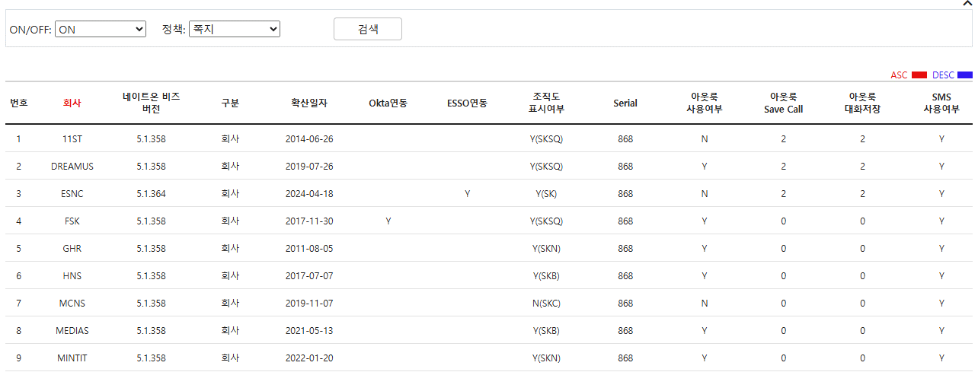
 |  | 3-1-2 |  | 회사 | 1. 회사 그룹핑(모회사-자회사) - 회사를 다중/전체(ALL) 체크하여 정책 조회 - 회사선택 부분은 열기/닫기 가능 2. 선택된 회사들에 대하여 정책을 Excel로 추출 가능 - 파일명: config_YYYYMMDD.xls - 검색결과가 아닌 선택된 회사의 모든 회사정책 추출 3. 검색 결과는 총 27개 컬럼이 있고, 회사정책과 플러그인정책 중 주요정책 위주로 조회 - 번호, 회사, 네이트온 비즈 버전, 구분(배포된 단위, 회사/부서 등) 확산일자, Okta연동, ESSO연동, 조직도 표시여부, Serial, 아웃룩 사용여부, 아웃룩 Save Call, 아웃룩 대화저장, SMS 사용여부, SMS외부발송 사용여부, SMS Max Byte, 쪽지 사용여부, 전화기능 사용여부, Teams 전화연동, Plugin 버전, SMS, 조지도, 통합메시지함, 영상회의, 오피스폰, 설문, 자사조직도 - Plugin 값은 배포된 Plugin 버전정보로 표시되고 해당되지 않을 경우 빈값으로 표시 4. 리스트는 컬럼별로 배렬 가능, 단 다중컬럼 배렬 불가 | 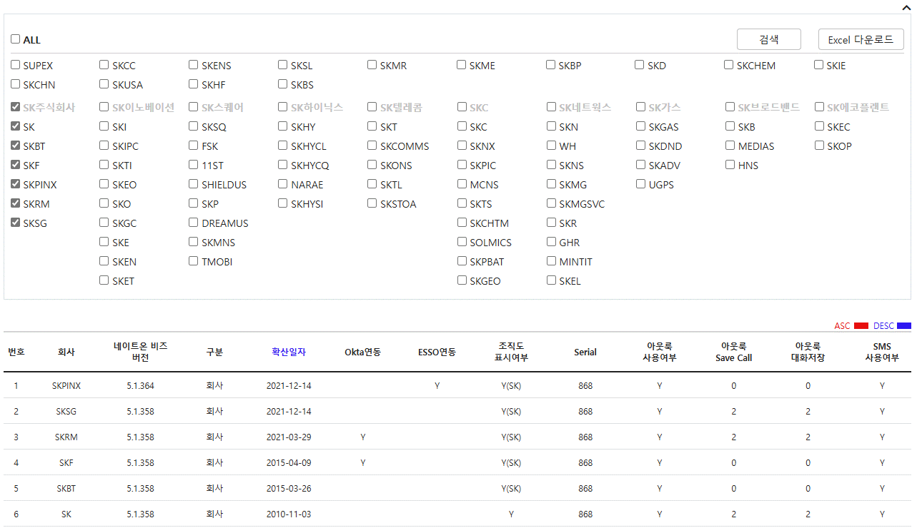 | UI 변경 | 1. 회사 그룹핑 - 화면이 로딩될때 DB쪽 회사 table 구조상 모-자회사 자동표시에 어려움이 있음 - 회사 그룹핑 부분이 사용되는 화면이 많아, 수정이 필요할 경우 화면별로 수정해야되기 때문에 공통부분으로 설정하고 각 화면에서 호출하는것으로 수정
 |  | 3-2 | 관계사별 정책 |  | 1. 관계사별 모든 정책 값을 조회 - 회사정책이 Section 1,2,3 세개로 나뉘고, Section별/전체 조회 2. 회사 그룹핑(모회사-자회사) - 회사 그룹핑, 다중 선택 가능 - 데이터 비교 및 데이터 정확성 검증 목적으로 만들어진 화면이라 전체(ALL) checkbox 없음 3. 검색 결과 - name, description 고정컬럼외 선택된 회사코드들을 컬럼으로 표시 | 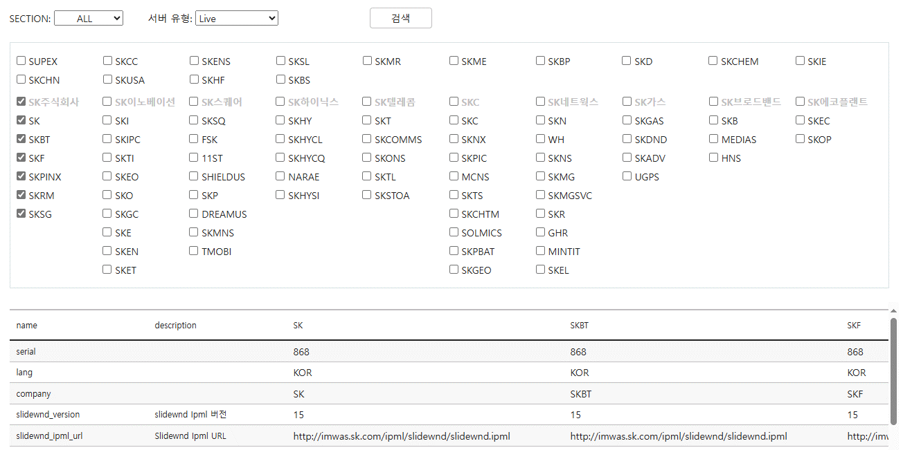 | UI 변경 | 2. 회사 그룹핑 - 회사 그룹핑을 공통부분으로 만들어 화면에 표시되게 수정 3. 검색결과 리스트에 정책 id 컬럼 추가 표시 - 데이터를 id로 확인하는 경우가 다수 존재 - 현재 id가 화면에 표시되지 않아 불편
 |  | 3-3 | 관계사별 Plugin 정책 |  | 1. 관계사별 Plugn 정책 조회 - 특정 경로에 있는 config xml문서에서 가져와서 보여줌 - 데이터 조회전 [XML 새로고침]하여 특정경로의 config파일을 최신버전으로 download or update 해주어야 함 2. 회사 그룹핑(모회사-자회사) - 회사 그룹핑, 다중 선택 가능 - 전체(ALL) checkbox 선택 가능 3. 검색결과 총 12개 컬럼 - 회사, Plugin 버전, 통합메시지함, 쪽지, SMS, 조직도, 조직도공통모듈, 영상회의, 오피스폰, 설문, 자사조직도, 받기 - 정책값은 배포된 플러그인 버전으로 표시되고 해당되지 않을 경우 빈값으로 표시 - 매개 행 마지막 컬럼 [받기] 버튼을 클릭하여 각 회사의 플러그인 정책을 xml형식으로 추출 - 파일명: Liveipml/Stagingipml_ipml_회사코드.xml | 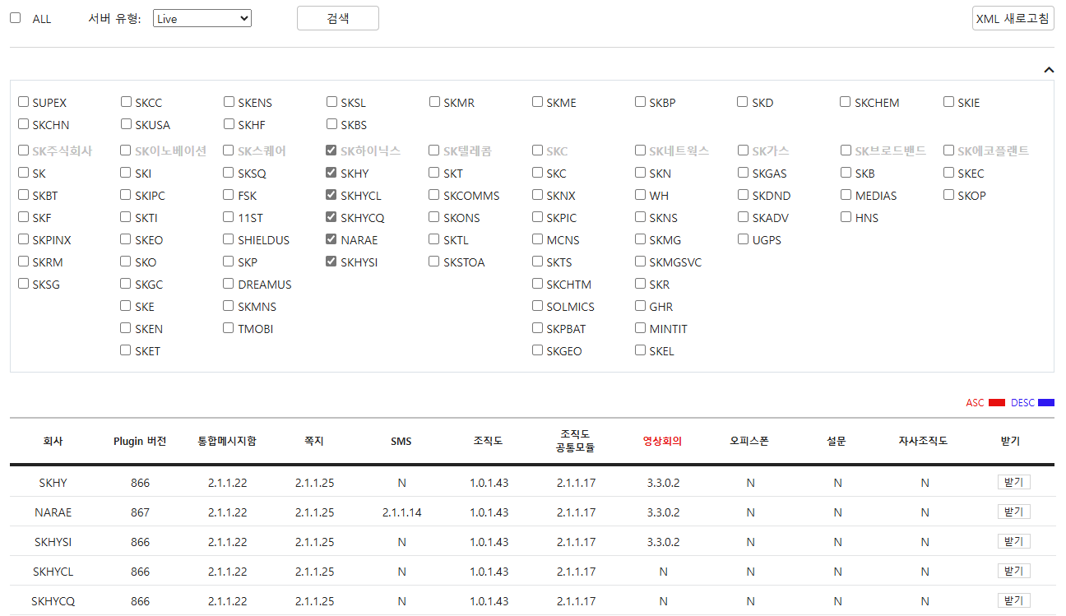 | UI 변경 | 2. 회사 그룹핑 - 회사 그룹핑을 공통부분으로 만들어 화면에 표시되게 수정
4 | 관계사별 이력조회 (운영 데이터) | 4-1 | 로그인 이력(Last-LoginDate) |  | 1. 각 회사 구성원의 네이트온 비즈 최신 로그인 일자를 확인 2. 정직원 or 협력직 구분하여 조회 - 컬럼(PartnerFlag)의 값으로 정/협 구분 - 메일 도메인(@partner.sk.com)으로 정/협 구분, 협력직 계정이지만 PartnerFlag가 정직원으로 설정된 계정들이 존재 3. 조회 기간은 현재 기준 1월1일부터 전날까지 4. 선택된 회사 구성원의 로그인 이력을 Excel로 추출 가능 - 파일명: lastlogindate_YYYYMMDD_회사코드_ALL/정/협.xls 5. 검색결과 - 회사, 팀, 사번, 사용자 구분, 이름, Email, LastLogin Date - Default로 LastLogin Date 값 내림차순 정렬 | 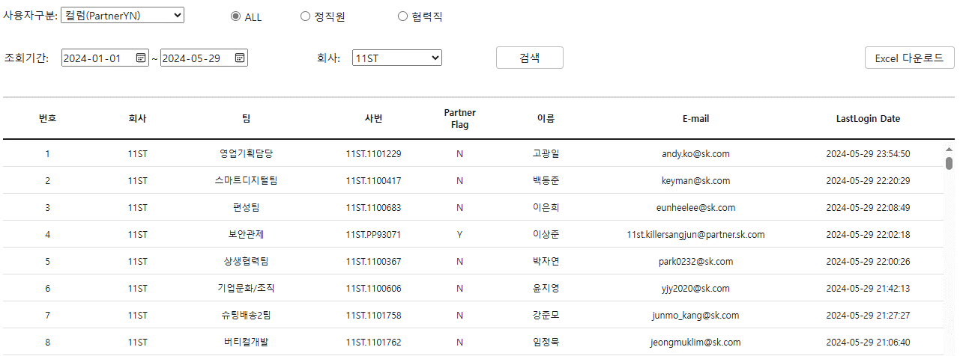
 |  | 4-2 | 일별 쪽지 수발신 건수 |  | 1. 각 회사 일별 쪽지 수신 or 발신 통계 2. 조회 기간 변경 불가 하고 최근 3주간의 건수 통계 - 보관주기 3주 3. 쪽지 수발신 선택하여 조회하고 총 6개 컬럼 - 쪽지 발시: Company, 일자, 요일, 발신, 보낸 일반쪽지, 보낸 시스템쪽지 - 쪽지 수신: Company, 일자, 요일, 수신, 받은 일반쪽지, 받은 시스템쪽지 - 일자 오름차순 정렬 4. 선택된 회사의 쪽지 수발신 통계를 Excel로 추출 - 파일명: 회사코드_쪽지수신/쪽지발신_YYYYMMDD.xls |  | UI 변경 | 4. 추출된 파일명 수정 - 쪽지수신/발신_YYYYMMDD_회사코드.xls 데이터 통계이기때문에 화면을 통계현황으로 이동
 |  | 4-3 | 일별 SMS 발송 건수 |  | 1. 각 회사 일별 SMS 일반발송 및 예약발송 통계 2. 조회 기간 변경 불가 하고 최근 3주간의 데이터 통계 - 보관주기 3주 3. 검색결과 17개 컬럼 - 일자, 요일, NOB전체, NOB LMS, NOB SMS, NOB 즉시 발송 전체, NOB즉시 발송 LMS, NOB 즉시 발송 SMS, NOB 예약 발송 전체, NOB 예약 발송 LMS, NOB 예약 발송 SMS, PKI, OnSpace, Mail, External, DAOU, SMSCount - 일자 오름차순 정렬 4. 선택된 회사의 SMS 발송 통계를 Excel로 추출 - 파일명: SMS_YYYYMMDD_회사코드.xls | 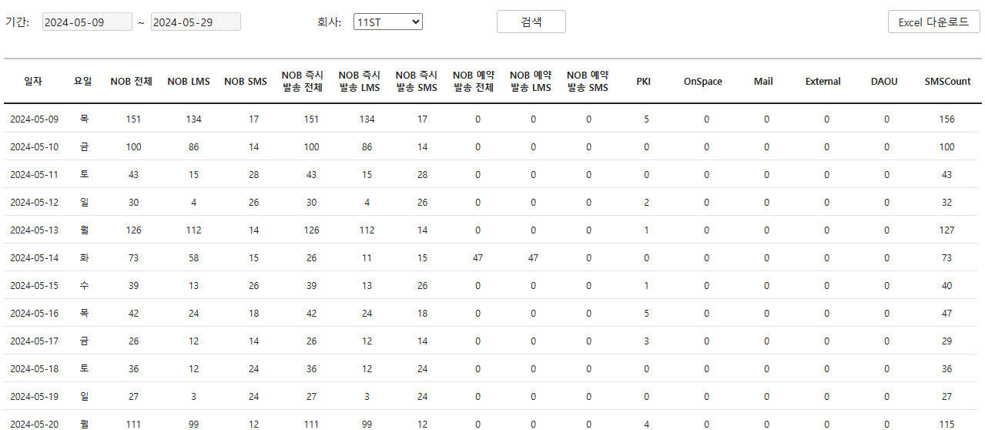 | UI 변경 | 데이터 통계이기때문에 화면을 통계현황으로 이동
5 | NateOn Biz 사용현황 (운영 데이터) | 5-1 | 사용자 계정 수 |  | 1. 회사별 정직원/협력직원 계정 수 통계 2. 검색결과 총 6개 컬럼 - no., 회사코드, 회사명(@sk.com), 정직원(@partner.sk.com), 협력직, 전체 - 회사코드 오름차순 정렬 3. 회사별 정/협 직원 계정 수 통계를 Excel로 추출 - 파일명: userinfo_YYYYMMDD.xls | 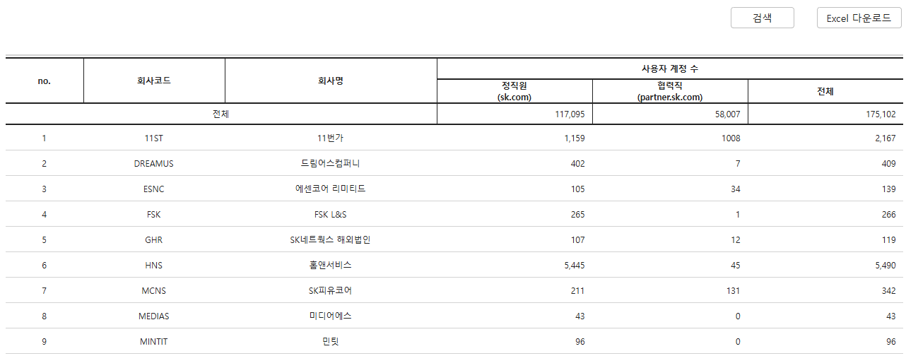
 |  | 5-2 | 로그인(UniqueLogin) |  | 1. 기간내 회사별 계정들의 유니크한 로그인 통계 - 기간내 1개 계정당 로그인 기록이 있으면 1회로 count - 로그인 통계는 PC와 모바일로 나뉘고 PC에서 정협 구분으로 나뉘어서 통계 - 조회 기간은 default로 현재 기준으로 1월1일부터 전날까지 설정되어 있고 기간 변경 가능 2. 검색결과 총 8개 컬럼 - no., 회사코드, 회사명, 전체, PC, PC정직원, PC협력직, 모바일 - 전체 컬럼 값의 내림차순 정렬 3. 회사별 유니크 로그인 이력 Excel로 추출 가능 - 파일명: uniquelogin_YYYYMMDD.xls | 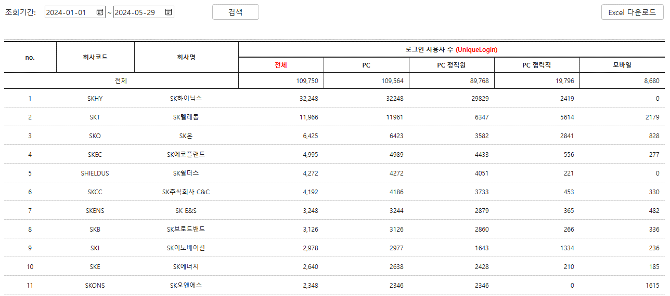
 |  | 5-3 | 버전별 설치현황 |  | 1. 최신버전을 사용하는 사용자와 하위버전을 사용하는 사용자 통계 - 각 계정이 로그인했던 메신저 버전이 제일 높은 버전으로 count - 조회 기간은 default로 현재 기준으로 1월1일부터 전날까지 서정되어 있고 기간 변경 가능 2. 검색결과 총 5개 컬럼 - no., 회사코드, 회사명, 버전 358이상(최신버전), 버전 358 이라(하위버전) - 회사코드 오름차순 정렬 3. 버전별 설치현황 Excel로 추출 가능 - 파일명: InstallVersion_YYYYMMDD.xls | 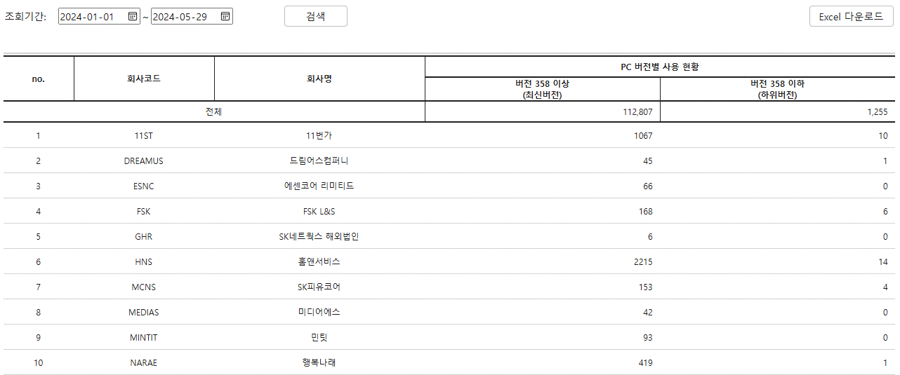
 |  | 5-4 | 대화 사용량 |  | 1. 회사간 대화사용량 통계 - 같은 회사간, 다른 회사간 대화 사용량 및 파일 송수신 건수 - 정-협, 정-정, 협-협간 대화 사용량 및 파일 송수신 건수 - 일대일, 그룹 대화 사용량 및 파일 송수신 건수 - PC, 모바일 대화 사용량 건수 2. 검색결과 총 21개 컬림 - no., 회사코드, 회사명, 정직원, 협력직, 같은 회사(메시지), 다른회사(메시지), 같은 회사(파일), 다른 회사(파일), 정-정(메시지), 정-협(메시지), 협-협(메시지),정-정(파일), 정-협(파일), 협-협(파일), 일대일(메시지), 그룹(메시지), 일대일(파일), 그룹(파일), PC(메시지), 모바일(메시지) - 회사코드 오름차순 정렬 - 조회기간은 현재기준 1일부터 전날까지 3. 회사간 대화사용량 Excel 추출 가능 - message_usaeamount_YYYYMMDD.xls | 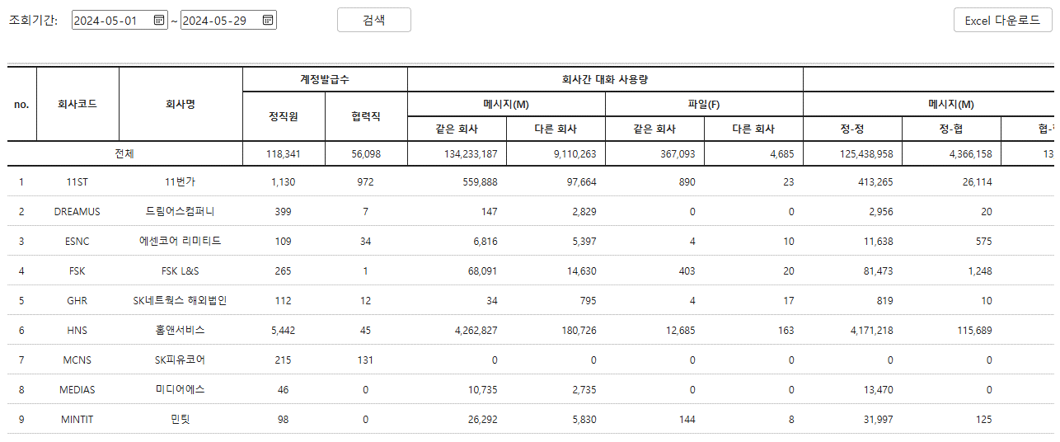
 |  | 5-5 | 쪽지 사용량 |  | 1. 관계사별 받은 쪽지와 보낸 쪽지 수 통계 - 정직원, 협력직원 송수신 쪽지 건수 - 사용자가 발송한 쪽지건수(첨부 포함여부) 와 시스템 쪽지 건수 - 사용자가 수신한 쪽지건수(첨부 포함여부) 와 시스템 쪽지 건수 2. 조회결과 총 16개 컬럼 - 회사, 받은쪽지(정), 보낸쪽지(정), 받은쪽지(협), 보낸쪽지(협),전체수발신 쪽지, 받은쪽지, 보낸쪽지,전체(수신),첨부(x),첨부(o),시스템쪽지(수신), 전체(발신),첨부(x),첨부(o),시스템쪽지(발신) - 전체 수발신쪽지 건수 내림차순 정렬 - 조회기간은 최근 3주, 변경불가 3. 회사별 쪽시 사용량 Excel로 추출 가능 - 파일명: 쪽지사용현황 통계_YYYYMMDD.xls | 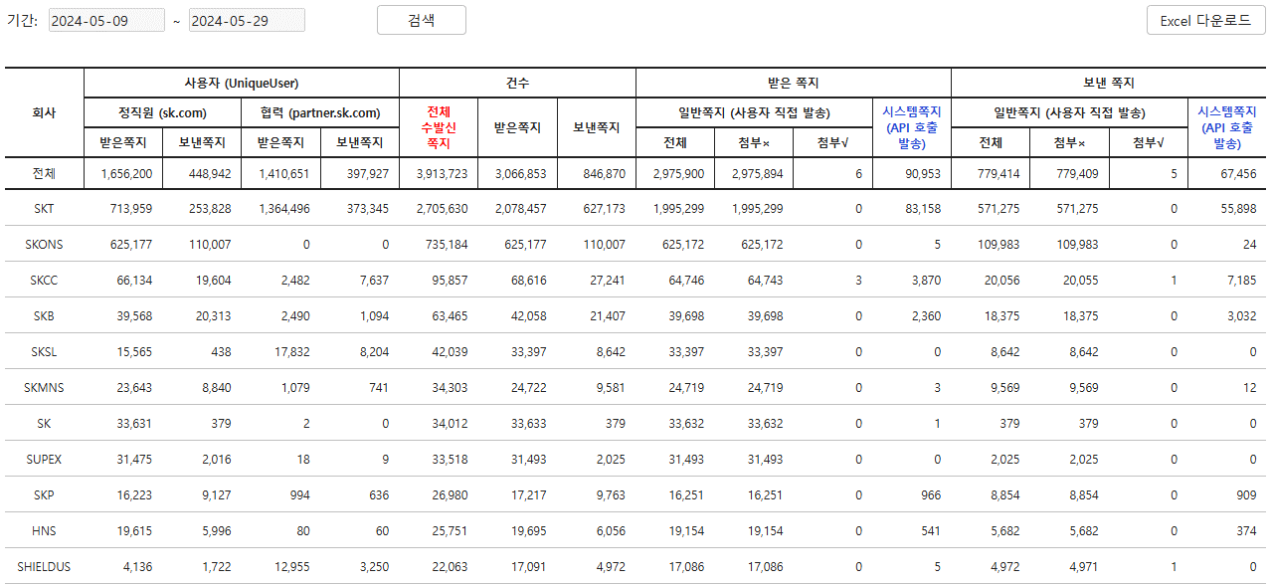
 |  | 5-6 | SMS 사용량 |  | 1. 회사별 SMS 발송 건수 통계 - 즉시 및 예약 발송 건수 통계 - LMS, SMS 별 통계 - 시스템문자 등 기타 SMS 발송 통계(PKI, OnSpace, Mai, External, DAOU) 2. 검색결과 총 17개 컬럼 - no., 회사, 전체 건수, LMS전체, SMS 전체, 전체(일반), LMS(일반), SMS(일반), 전체(예약), LMS(예약), SMS(예약), PKI, OnSpace, Mail, External, DAOU, SMSCount - 전체 SMS 발신 건수 내림차 배렬 - 조회기간은 default로 최근 3주이고 변경불가 3. 회사별 SMS 발송 통계 Excel로 추출 가능 - 파일명: 문자사용현황 통계_YYYYMMDD.xls | 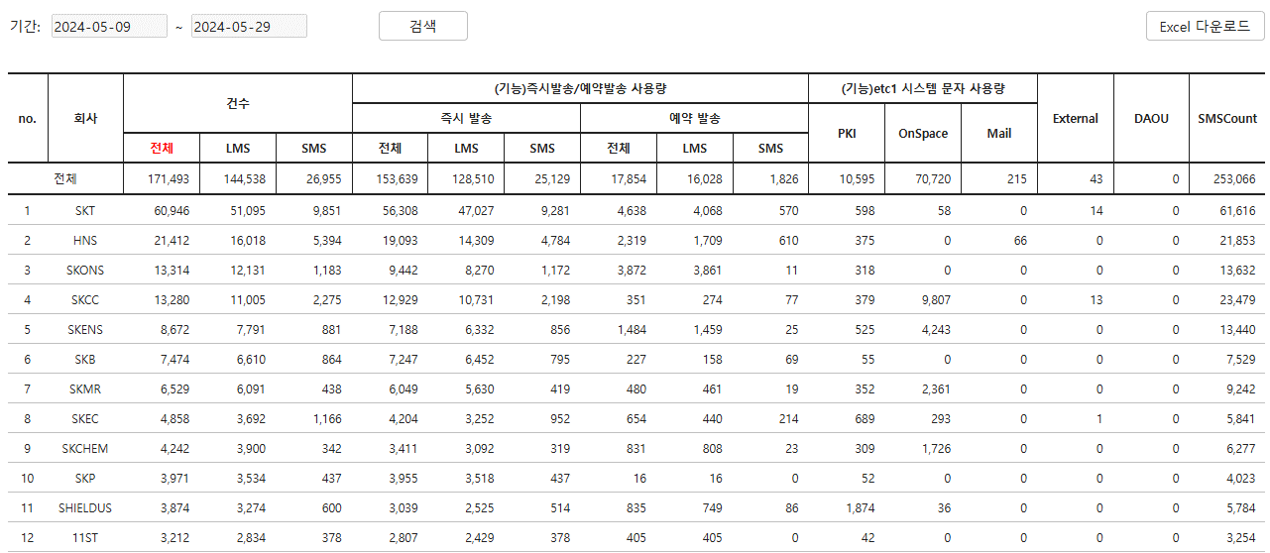
6 | 변경작업 | 6-1 | 관계사 회사정책 변경 |  | 1. 선택된 회사의 config 검색 - name, description 고정된 컬럼 2. 서버 유형 선택 - Live, Staging 3. 각 회사 회사정책 데이터 값 변경 - 회사 선택 후 config 검색 - 검색 결과 중 수정하려는 정책의 값을 변경 - 변경 후 commit 버튼을 클릭하여 update 4. 확산 config 설정 - 팝업 형식의 화면 - 서버 유형 선택 - 신규회사 회사정책의 기준이 될 회사를 선택 - 신규회사 코드 입력 후 config 복사 - 복사 완료 후 팝업 종료하고 다시 화면으로 돌아와 신규된 회사의 회사정책대 대하여 정책 값 update 5. 정책반영 - 정책 값 수정하고 commit 후 서버에 정상적으로 반영하기 위하여 서버로 변경된 정책을 내려줌 | 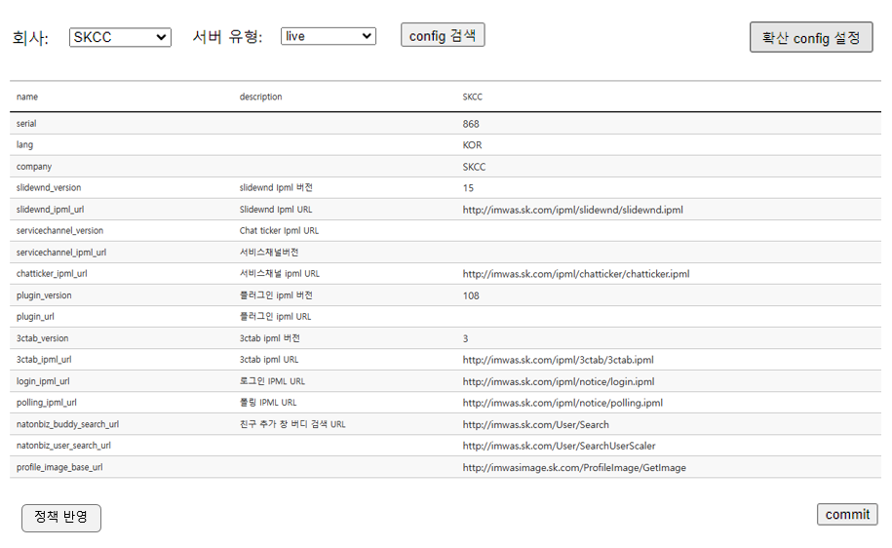 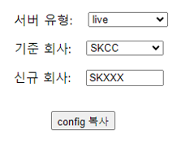 | UI 추가
 |  | 6-2 | 관계사 업그레이드 정책 변경 |  | 1. 선택된 회사의 upgrade config 검색 - 한 개화면에서 SERVER_UPGRADE_CONFIG, SERVER_UPGRADE_CONFIG_DPL, SERVER_UPGRADE_CONFIG_Unit 데이터를 3개 리스트에서 각각 표시 2. 서버 유형 선택 - Live, Staging 3. 각 회사 upgrade정책 데이터 값 변경 - 회사 선택 후 upgrade config 검색 - 검색 결과 중 수정하려는 정책의 값을 변경 - 변경 후 commit 버튼을 클릭하여 update 4. 확산 upgrade config 설정 - 팝업 형식의 화면 - 서버 유형 선택 - 신규회사 회사정책의 기준이 될 회사를 선택 - type은 회사단위, 팀단위, 유저단위로 나뉘고 회사단위로 설정할 경우 typeID는 hidden처리, 팀단위와 유저단위로 설정될 겨우 typeID는 각각 divisionid와 사번 - 신규회사가 배포될 버전 입력 - 신규회사 코드 입력 후 config 복사 - 복사 완료 후 팝업 종료하고 다시 화면으로 돌아와 신규된 회사의 회사정책대 대하여 정책 값 update 5. 팀, 유저단위로 배포 후 회사단위 배포 진행할 경우 - [삭제] 버튼 클릭 후 SERVER_UPGRADE_CONFIG_Unit에 설정된 데이터 삭제처리 - 팝업 형식의 화면이 뜨고 type과 typeID를 입력 후 삭제 6. 정책반영 - 정책 값 수정하고 commit 후 서버에 정상적으로 반영하기 위하여 서버로 변경된 정책을 내려줌 | 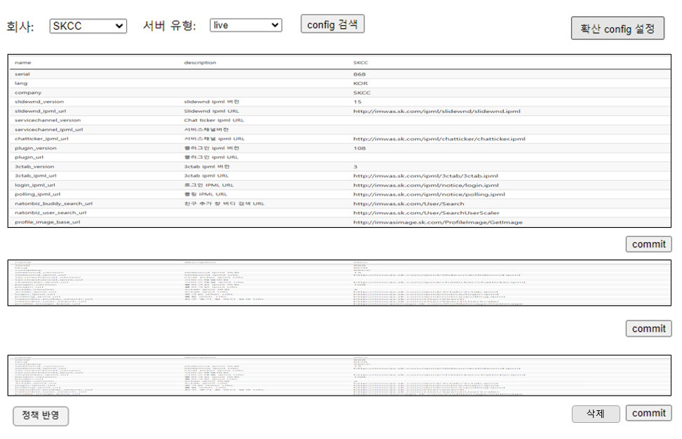 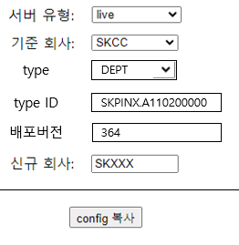 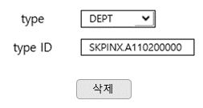 | UI 추가
7 | 참고사항 | 7-1 | 참고사항 |  | 주요정책 관련 참고사항 내용

